发票
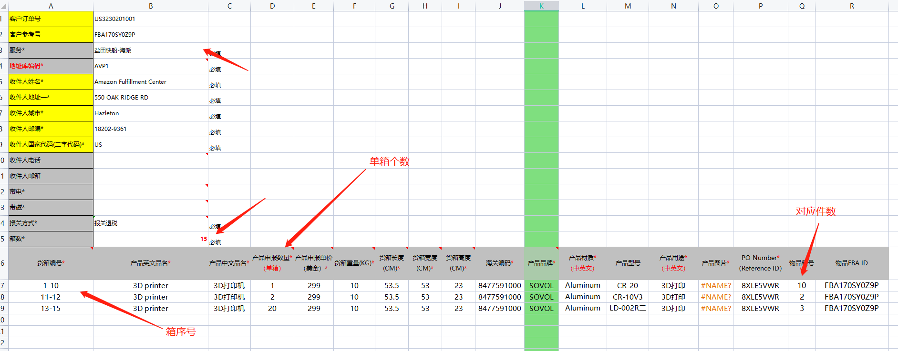
客户订单号 | FBA****** | 必填 | 预计交货站点： | 请选择 | 所有信息请如实申报，避免因错报或瞒报导致查验或罚款及退场风险，谢谢您的配合！
客户参考号 | FBA****** |  | 预计提货时间*:
服务* | OA-直送 | 渠道若走不包税，选择BB渠道 | 提货方式*: | 请选择
地址库编码* | SBD1 | 必填
收件人姓名* | Amazon.com Services, Inc. | 必填 | 涉证类型 | 无
收件人地址一* | 3388 S Cactus Ave | 必填 | 涉证编码
收件人城市* | BLOOMINGTON | 必填 | 出证方式 | 无
收件人省/洲 | CA
收件人邮编* | 92316-3819 | 必填 | 下单目的地注意事项
收件人国家代码(二字代码)* | US | 必填 | 暂存渠道货物，目的地写 美国， 亚马逊地址写仓库代码，沃尔玛地址WMT-仓库代码，以免因下单目的地不规范送错仓导致损失
收件人电话
收件人邮箱
收件人公司名称
带电* |  | 必填
带磁* |  | 必填
报关方式* |  | 必填 | 需要退税报关报关方式：一般贸易。 不需要退税：代理报关。 9710报关需要单一窗口报关的：9710电商 深圳报关单一窗口
箱数* | 7 | 必填
货箱编号* | 产品品名*（英文） | 产品品名*（中文） | 产品申报数量*（单箱） | 产品申报单价（美金）* | 货箱重量(KG)* | 货箱长度(CM)* | 货箱宽度(CM)* | 货箱高度(CM)* | 海关编码* | 产品品牌* | 产品材质* （中英文） | 产品型号 | 产品用途* （中英文） | 产品图片* | PO Number* （Reference ID） | 物品箱号 | 物品FBA ID
1-7 | artificial pumpkins | 园艺套装（剪刀、铲子） | 80 | 0.8 | 12 | 30 | 40 | 50 | 9505.90.6000 | 无 | foam | 无 | decorative |  | 8XLE*** | 7 | FBA********

